信用交易
融资融券市场交易数据统计（20221219）

标的证券 | 融资融券余额（亿元） | 融资余额（亿元） | 融券余额（亿元） | 融资买入额（亿元） | 融资融券规模变化（亿元） | 融资余额增幅(‰) | 融券余额增幅(%)
统计数据 | 15,626.59 | 14,697.34 | 929.24 | 527.77 | -37.54 | -1.41 | -1.78
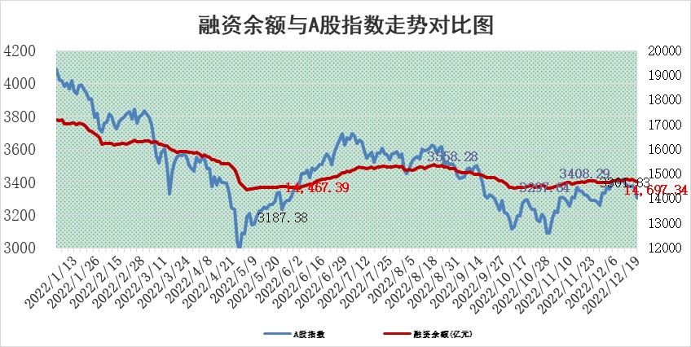

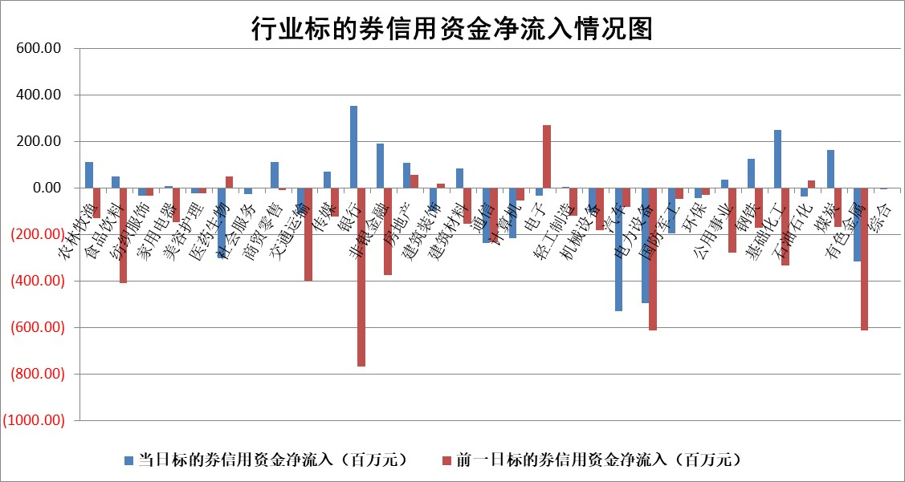

标的基金代码 | 标的基金简称 | 融资余额/市值(%) | 融资余额增幅(%) | 融资买入额/成交金额(%) | （融资余额净增额-融券余额净增额）/市值(‱) | 融券余额降幅(%) | ABS[（融资余额净增额-融券余额净增额）/市值净增额-1](%)
159902 | 华夏中小板ETF | 0.00 | 0.00 | 0.00 | 0.00 | 0.00 | 100.00
159915 | 易方达创业板ETF | 1.95 | 4.94 | 310.42 | 9.55 | 1.45 | 109.05
159919 | 嘉实沪深300ETF | 4.90 | -3.24 | 0.93 | -17.14 | -6.73 | 87.66
159920 | 华夏恒生ETF | 80.42 | 0.48 | 13.52 | 37.87 | -8.73 | 152.03
159922 | 嘉实中证500ETF | 0.36 | 4.55 | 29.22 | 38.95 | 5.63 | 118.33
159925 | 南方沪深300ETF | 0.02 | 0.00 | 0.00 | 0.00 | 0.00 | 100.00
159928 | 消费ETF | 0.79 | -7.43 | 4.51 | -6.95 | -3.52 | 94.47
159934 | 易方达黄金ETF | 492.13 | -0.17 | 24.61 | -83.49 | 0.00 | 216.43
159939 | 全指信息技术ETF | 0.68 | 0.22 | 19.89 | 0.09 | -4.33 | 100.04
159940 | 全指金融地产ETF | 0.21 | -2.20 | 0.01 | -0.46 | 0.00 | 99.77
159995 | 半导体芯片ETF | 2.28 | 1.64 | 216.49 | 5.04 | 10.85 | 101.99
159997 | 天弘中证电子ETF | 2.35 | -0.21 | 5.86 | -0.49 | 2.46 | 99.81
159998 | 天弘中证计算机主题ETF | 0.25 | 0.50 | 0.02 | 0.13 | 0.00 | 100.07
510050 | 华夏上证50ETF | 9.17 | 0.48 | 149.08 | 8.97 | 20.18 | 108.49
510180 | 华安上证180ETF | 0.49 | -2.02 | 1.61 | -0.56 | 34.32 | 99.69
510880 | 华泰柏瑞红利ETF | 0.21 | 9.91 | 0.78 | 1.65 | -7.82 | 103.05
510900 | 易方达恒生H股ETF | 117.13 | 0.08 | 8.74 | 9.62 | 0.00 | 110.95
511010 | 5年期国债ETF | 37.57 | 0.10 | 0.42 | 3.93 | 0.00 | 73.09
511380 | 可转债及可交换债券ETF | 13.71 | 2.12 | 1.64 | 28.43 | 0.00 | 88.35
512000 | 全指证券ETF | 6.96 | 0.40 | 17.66 | 4.16 | 3.52 | 101.76
512010 | 沪深300医药卫生ETF | 5.36 | 2.86 | 62.12 | 15.93 | 3.27 | 105.47
512070 | 沪深300非银ETF | 2.00 | -2.90 | 50.88 | -5.79 | 32.85 | 97.09
512400 | 南方中证申万有色金属ETF | 1.64 | -3.17 | 0.54 | -12.43 | -29.10 | 90.11
512580 | 广发中证环保产业ETF | 0.77 | -4.81 | 0.47 | -4.25 | -0.73 | 116.43
512660 | 国泰中证军工ETF | 3.05 | 3.75 | 26.62 | 9.68 | -3.30 | 106.09
512800 | 华宝中证银行ETF | 15.51 | 0.60 | 1.25 | 15.57 | 16.25 | 110.49
512980 | 广发中证传媒ETF | 1.49 | 1.17 | 203.99 | 1.72 | 0.00 | 100.80
515030 | 华夏中证新能源汽车ETF | 1.72 | -1.82 | 15.96 | -3.25 | -0.24 | 105.81
515050 | 华夏中证5G通信主题ETF | 1.79 | -0.24 | 75.21 | -0.33 | 1.31 | 99.85
515070 | 华夏中证人工智能ETF | 1.23 | -2.57 | 0.27 | -3.23 | 0.00 | 98.42
标的股票比较指标 |  | 融资余额/流通A股市值(%) | 融资余额增幅(%) | 融资买入额/成交金额(%) | （融资余额净增额-融券余额净增额）/流通A股市值(‱) | 融券余额降幅(%) | ABS[（融资余额净增额-融券余额净增额）/流通A股市值净增额-1](%)
前十名标的个股 |  | 仁东控股 | 新时达 | 首钢股份 | 泰恩康 | 汇创达 | 津荣天宇
 |  | 全柴动力 | 三全食品 | 呈和科技 | 明冠新材 | 秋田微 | 科翔股份
 |  | 数码视讯 | 翠微股份 | 同济科技 | 美诺华 | 本立科技 | 拓普集团
 |  | 超捷股份 | 南京新百 | 腾景科技 | 天益医疗 | 三角轮胎 | 新华制药
 |  | 先惠技术 | 美吉姆 | 奥福环保 | 挖金客 | 怡球资源 | 禾迈股份
 |  | 海兰信 | 招商蛇口 | 德林海 | 科翔股份 | 香江控股 | 新时达
 |  | 中体产业 | 泰恩康 | 宁波港 | 黑芝麻 | 瑞联新材 | 蓝黛科技
 |  | 司尔特 | 星环科技 | 德马科技 | 翠微股份 | 欧陆通 | 铂力特
 |  | 莱茵生物 | 国药现代 | 农业银行 | 亚星客车 | 香农芯创 | 博迁新材
 |  | 电气风电 | 美诺华 | 天益医疗 | 美吉姆 | 百奥泰 | 瑞晨环保
后十名标的个股 |  | 泽达易盛 | 拓普集团 | 山西焦煤 | 创益通 | 腾达建设 | 赛特新材
 |  | 岱美股份 | 福莱特 | 重庆百货 | 凤凰股份 | 乐凯胶片 | 泰恩康
 |  | 飞科电器 | 飞马国际 | 贵研铂业 | 太龙药业 | 川仪股份 | 中富电路
 |  | 古井贡酒 | 嘉友国际 | 铜陵有色 | 新华制药 | 苏州高新 | 南天信息
 |  | 中国人寿 | 新华制药 | 维信诺 | 赛伦生物 | 安必平 | 敦煌种业
 |  | 盐津铺子 | 创益通 | 泽达易盛 | 紫建电子 | 厦门港务 | 同济科技
 |  | 沪农商行 | 宣泰医药 | 联测科技 | 宣泰医药 | 同济科技 | 鼎通科技 | ;
 |  | 中信特钢 | 凤凰股份 | 苏泊尔 | 盈建科 | 芯源微 | 卓创资讯
 |  | 杭叉集团 | 中国电信 | 格力地产 | 卓创资讯 | 铁龙物流 | 东方电热
 |  | 皇马科技 | 明月镜片 | 东旭光电 | 尔康制药 | 首航高科 | 皇氏集团
说明：1.以上普通交易数据和信用交易数据皆以交易日收盘后数据为基准；2.上述标的证券总数据只计算标的证券市场总数据，不包括从标的证券中调出去标的证券数据，所以与交易所公布的总值略有不同； 3.上述行业采用申万一级行业分类；4.以上标的基金和标的个股中比较的6个指标值中：前5个（从左至右）为正向指标，值越大排名越靠前；第6个为逆向指标，值越小，排名越靠前；5.第6个指标中ABS[]表示求绝对值，其主要用于考量信用资金相对净流入对股价相对净变化的贡献程度；6.数据来源：wind，交易所。

 | 证券代码 | 新增融资余额 | 融资买入额 | 融资买入增幅前10
远大智能 | 002689 | 28175353 | 42268582 | 199%
亚太股份 | 002284 | 21555247 | 34242865 | 82%
赛诺医疗 | 688108 | 72122899 | 101076547 | 78%
湖南发展 | 000722 | 66023557 | 137112987 | 75%
柘中股份 | 002346 | 14584119 | 36845980 | 58%
国城矿业 | 000688 | 24683149 | 48240585 | 54%
兆新股份 | 002256 | 1985058 | 4066269 | 52%
凯美特气 | 002549 | 33806472 | 61340055 | 52%
华昌达 | 300278 | 13474542 | 19303225 | 48%
新华联 | 000620 | 27311937 | 39201759 | 43%

 | 证券代码 | 新增融资余额 | 融资买入额 | 融资买入增幅前10
兔宝宝 | 002043 | 73310337 | 89923983 | 334%
捷昌驱动 | 603583 | 26026415 | 31686727 | 262%
湘财股份 | 600095 | 94196837 | 132280449 | 252%
中谷物流 | 603565 | 49103883 | 60098371 | 234%
中青宝 | 300052 | 24215352 | 31377809 | 98%
顾家家居 | 603816 | 138518545 | 188424210 | 78%
喜临门 | 603008 | 31503289 | 48351944 | 77%
财信发展 | 000838 | 10831830 | 17666790 | 74%
苏州银行 | 002966 | 10578096 | 19143736 | 72%
金诚信 | 603979 | 23858538 | 36098133 | 60%

